三十周年表格
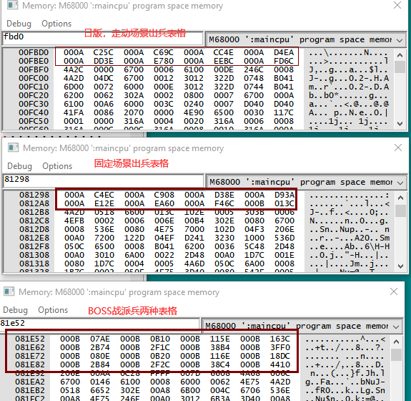
走动场景出兵 |  |  |  | 固定场景出兵 |  |  |  | BOSS战出兵
180000 | 180500 | 180c00 | 181600 | 180300 | 180800 | 181400 | 181b00 | 184e00 | 185300 | 185b00 | 186100 | 按时间出兵
182000 | 182b00 | 183300 | 184300 | 182400 | 182e00 | 183900 | 184700 | 187700 | 187c00 | 188700 | 189000
 |  |  |  |  |  |  |  | 184f00 | 185400 | 185c00 | 186400 | 按心情出兵
 |  |  |  |  |  |  |  | 187800 | 187d00 | 188800 | 189500

指令及地址
116d2 | 黄胖子撞掉血 | 16=22
9DF08 | 开场英文地址
97f67 | 开场英文地址
2c9b6 | 暴击地址
ff84f3 | 敌人数量

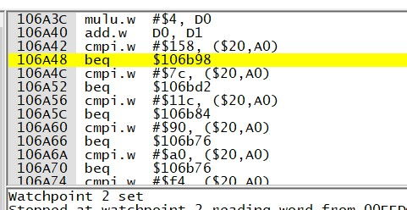
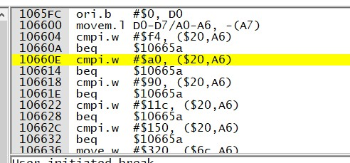
106538、10654e | 1P暴击颜色
10656C、106582 | 2P暴击颜色
1065A0、1065B6 | 3P暴击颜色

10646E、106484 | 前路漫漫版暴击颜色
1064A2、1064B8
1064D6、1064EC

10664A | 路上boss加血指令
106650

10665

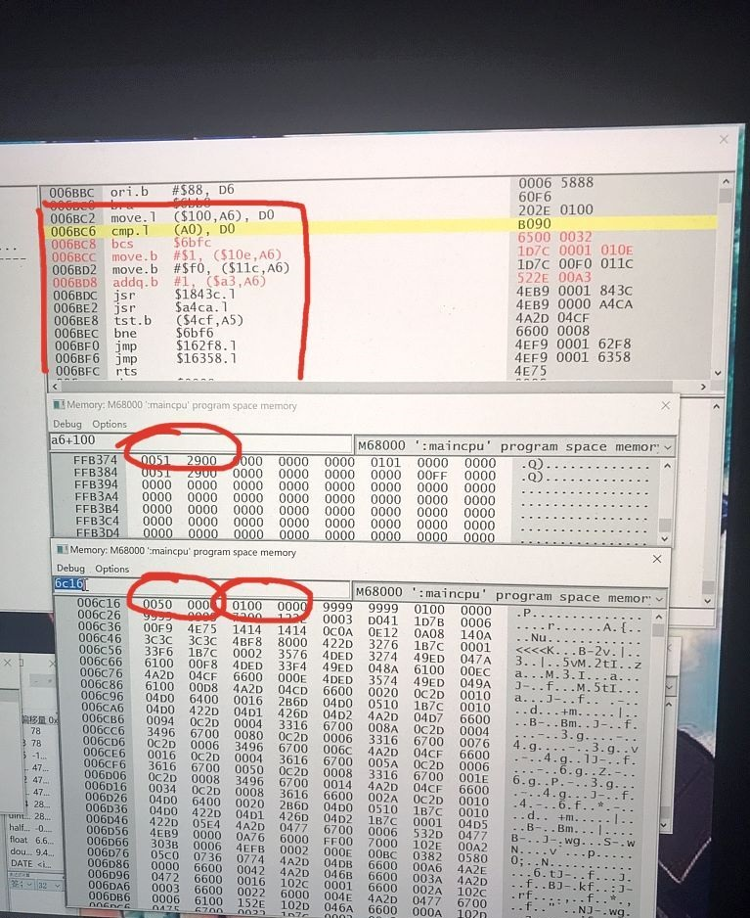
19690、10B0C、10B14 | 美版AB掉血指令

107370、107386 | 致敬JD版暴击颜色
1073A4、1073BA
1073D8、1073EE

1D1182 | 变身代码导入后色板地址

31EAC | 勇士版boss血量库
3.10E+37 | 勇士版boss加血指令3

1048BC | 大神版7boss加血指令

FFB317,命数地址1P， | 6BD8奖命指令
18fd6减命指令
bp断点 6bc2奖命过程指令 | 6c16（奖命时对比的50万与100万分数）
 | FFB374分数地址，1P

